Sheet1
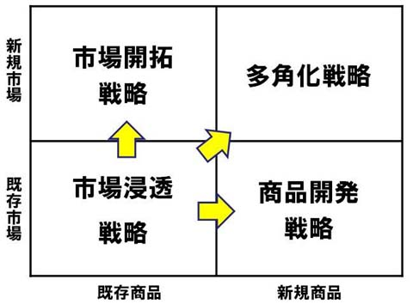
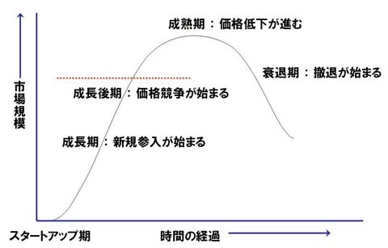

 | 市場浸透：既存市場で既存商品の市場シェアを伸ばせるだろうか？
 | 市場開拓：既存商品を新しい市場で販売できるだろうか？
 | 商品開発：既存市場で新しい商品を開発して成長の機会はあるだろうか？
 | 多角化：新市場に向けて新しい商品で勝負できるだろうか？

 |  |  | 新技術
 |  |  | ビッグデータ | 人工知能 | IOT | 3Dプリンタ | ハードウェア | センサー | ワイアレス | ウェアブルデバイス |  |  |  |  |  | 新規+ 既存- | 新規+ 既存-
ID | 確率 | 職種 |  | 機械学習 |  |  | ロボット | 3Dスキャナ | センサーネットワーク | HMD、AR、VR | 先行製品・サービス | URL | 概要 | 既存市場 | 既存商品 | X 市場 | Y 商品
1位 | 99% | コールセンター、テレマーケター | ◯ | ◯ |  |  |  | ◯ |  |  | 全自動音声認識インバウンド、オートコール（全自動テレマーケティング）
2位 | 99% | 数学技術者 | ◯ | ◯
3位 | 99% | 保険引受業者 | ◯ | ◯ |  |  |  |  |  |  | ネット保険 | https://www.hokende.com/static/online/
4位 | 99% | 時計修理 |  |  |  | ◯ | ◯ |  |  |  | 3Dプリンタでオリジナル腕時計を製作する「Starter Watch」 | http://sakidori.co/article/11235
5位 | 99% | 荷物積み降し作業者 | ◯ | ◯ | ◯ |  | ◯ | ◯ |  |  | 人と一緒に作業する「協調ロボット」 ファナック株式会社 | https://www.youtube.com/watch?v=Yza5njCU4mM
6位 | 99% | 納税申告所作成 | ◯ | ◯ |  |  |  |  |  |  | クラウド会計ソフト freee（フリー） | http://www.freee.co.jp/features/kakuteishinkoku
7位 | 99% | 写真編集 | ◯ | ◯ |  |  |  |  |  |  | 自動写真修正ソフト「Portrait Pro」 Anthropics Technology社 | http://k-tai.impress.co.jp/docs/column/stapa/20110516_446028.html
8位 | 99% | データ入力 | ◯ | ◯ |  |  |  | ◯ |  |  | 結果はすぐに自動化可能（売上<-POS、入金<-ネットバンク、出金 <-ネットバンク、小口支払）、予定の検証は機械学習、AI（約束、請求の入金確認と消込、勤怠）、問い合わせメール文章の自動生成、メール送信申請
9位 | 98% | 注文販売員 | ◯ | ◯
10位 | 98% | 保険鑑定士 | ◯ | ◯
11位 | 98% | 出納係 | ◯ | ◯
12位 | 98% | クレジット調査・分析 | ◯ | ◯
13位 | 98% | 法務長官 | ◯ | ◯
14位 | 98% | 簿記、会計、監査店員 | ◯ | ◯
15位 | 98% | 検査官、テスター、ソーター、サンプラー | ◯ | ◯
16位 | 98% | モデル | ◯ | ◯ |  | ◯ | ◯ |  |  | ◯ | アンドロイド、3Dモデル
17位 | 97% | 歯科検査技師 |  |  |  | ◯ |  | ◯
18位 | 97% | 眼科検査技師 |  |  |  | ◯ |  | ◯
19位 | 97% | レジ | ◯ | ◯
20位 | 97% | カメラと写真機材修繕 | ◯ | ◯
21位 | 97% | 映画映写 | ◯ | ◯ |  |  | ◯ | ◯ |  |  | ロボット、ドローン撮影
22位 | 97% | 不動産ブローカー | ◯ | ◯
23位 | 97% | 農業·食品科学技術者
24位 | 96% | 秘書や管理アシスタント（法、医療を除く）
25位 | 96% | 採石
26位 | 96% | 配電事業者
27位 | 96% | 給与計算など
28位 | 96% | タクシー
29位 | 96% | シェフ
30位 | 95% | ネイリスト
31位 | 95% | 発電用原子炉の演算
32位 | 95% | ライブラリアシスタント、事務
33位 | 95% | 建設機械オペレーター
34位 | 95% | 動物ブリーダー
35位 | 95% | 郵政公社店員
36位 | 95% | 宝石や貴石·金属労働者
37位 | 94% | 自転車修理工
38位 | 94% | コイン、自動販売の修繕
38位 | 94% | アミューズメントマシンの修繕
39位 | 94% | メッセンジャー
40位 | 94% | 左官、および漆喰石工
41位 | 94% | ホテル、モーテル、リゾートデスク店員
42位 | 94% | 家事代行と統括する監督者と施設管理労働者
43位 | 94% | パラリーガルやリーガルアシスタント
44位 | 94% | 会計士および監査役
45位 | 94% | ウェイターやウェイトレス
46位 | 94% | 予算アナリスト
47位 | 94% | セメント石工
48位 | 94% | 肉、鶏肉、魚の切り分け
49位 | 93% | 工業用トラックとトラクターオペレーター
50位 | 92% | 携帯電話、PC機器のインストール作業、修理
51位 | 91% | 小売の販売員（リテーラー）
52位 | 91% | 家具職人
53位 | 91% | 絵画などの装飾
54位 | 91% | 調剤、薬局技術者
55位 | 91% | 医療記録や健康情報技術者
56位 | 91% | ツアーガイド、エスコート
57位 | 91% | 楽器修繕、調律師
58位 | 91% | 食品、タバコ、ベーキング、乾燥機オペレーター
59位 | 90% | 信号とトラックスイッチの修繕
60位 | 90% | 不動産の鑑定士
61位 | 90% | 医療·臨床検査技師
62位 | 90% | 人事アシスタント
63位 | 89% | テクニカルライター
64位 | 89% | バスドライバー
65位 | 89% | パン職人
66位 | 88% | 鉄道車両の修繕
67位 | 88% | 建設労働者
68位 | 88% | 半導体プロセッサ
69位 | 88% | 金属精錬炉オペレータ
70位 | 88% | 工具研削盤
71位 | 87% | 森林保全労働者
72位 | 87% | 農産物のバイヤーや購買エージェント
73位 | 86% | エグゼクティブ秘書や事務管理アシスタント
74位 | 86% | 地下鉄や路面電車事業者
75位 | 86% | 獣医アシスタントや実験動物介護
76位 | 86% | 不動産販売代理店
77位 | 86% | コンピュータ制御の工作機械オペレーター（金属とプラスチック）
78位 | 86% | 機械の保守
79位 | 85% | 原子力技術者
80位 | 85% | 化学プラントとシステムオペレータ
81位 | 85% | 発電所オペレーター
82位 | 85% | 営業（技術サポート営業を除く）
83位 | 84% | 校正者とコピーマーカー
84位 | 84% | テーラー、ドレスメーカー
85位 | 84% | 電気電子工学技術者
86位 | 83% | 漁師
87位 | 82% | 船乗り
88位 | 82% | 印刷機オペレーター
89位 | 82% | 浄化槽サービサーや下水道管クリーナー
90位 | 82% | 手荷物ポーターやベルボーイ
91位 | 82% | 道路の舗装
92位 | 81% | 板金労働者
93位 | 81% | 非農業動物介護
94位 | 81% | 耐火材料修繕
95位 | 81% | セキュリティと火災警報システムインストーラ
96位 | 81% | 医療秘書
97位 | 81% | 不動産、コミュニティ協会マネージャ
98位 | 81% | タイピストおよび
99位 | 80% | オートバイのメカニック
100位 | 80% | 航空機械の設計

